Feuille 1
Groupe 05 | - WADE Cheikh Abdourahmane - BALEH Amine - IDRI Chabha - SEDDIKI Laziz - HADJ-ALI Lounas

ID | Scénario d'un point de vue narratif | Croquis de principe | Actions | Hardware | Software
1 | Fred reçoit une bouteille et un socle, met le socle en service et recharge sa bouteille avec ce dernier |  | - Mettre la bouteille sur son emplacement au socle.-Brancher le socle à une alimentation éléctrique. -Appuier sur le bouton ON pour charger la batterie de la bouteille. - Connexion de la bouteille via une application | bouton, cable alimentation, batterie, ecran tactille, bouteille isotherme, socle electronique, capteur de température, refractomètre, carte bluetooth
2 | Fred souhaite connecter sa bouteille à une application mobile via bluetooth |  | - Mettre la bouteille sur son emplacement au socle.-Brancher le socle à une alimentation éléctrique. - Appuier sur le bouton ON jusqu'a clignotement du voyant en blanc - L'appareil est prêt à se connecter et L'appareillage peut être effectué avec un téléphone | Socle, Bouton Alim, Téléphone
3 | Fred veut réguler la température de sa boisson |  | - Placer la bouteille sur le socle -> Grace à l'écran tactile, choisir la température et la vitesse de réchauffement -> Lancer la tâche | Bouton Alim, Moteur, bouteille isotherme, ecran tactile, Socle, capteur de température | - Réchauffer la boisson : Quand la température de la boisson atteint la valeur souhaitée -> Arrêter le moteur -> Faire sonner le socle -> Envoyer une notification sur le téléphone
3 | Fred est diabétique, il a besoin de contrôler le taux de sucre dans ses boissons | 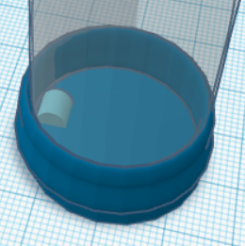 | - Remplir la bouteille avec une boisson. - Grace à l'écran tactile, ou au téléphone connecté en bluetooth, lancer un test de glucose à l'aide du glucomètre incorporé | Soucle, bouteille, carte bluetooth | - Une fois la bouteille placée dans le socle, on va récupérer sur l'écran tactile, la valeur renvoyée par le refractomètre
4 | C'est la fin de la journée et Fred a besoin de faire un recapitulatif de la journée |  | - Il ouvre l'application mobile. - Il appuie sur l'onglet récapitulatif. - Un tableau s'affiche avec toutes les informations (température moyenne, nombre d'utilisation, batterie, etc) | Téléphone, Bouteille, Ecran Tactile | - Notification de récapitulatif
5 | Fred veut faire un rappel pour qu'il boit de l'eau régulierement (suivi d'hydratation) |  | - Sur l'application Fred crée un rappel et défini l'interval et l'application envoie la notification | Téléphone, Bouteille, Ecran Tactile | - Notification de rappel
6 | Fred veut connaître sa consommation en boisson | 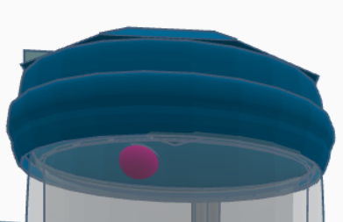 | - Un capteur est placé sur le couvercle et sur le bec du couvercle bouteille et permet de calculer le niveau du liquide. | Téléphone, Bouteille, Ecran Tactile, Capteur de niveau | - Calcul de la différence entre le volume enregistré par le capteur du bec et celui enregistré par le capteur du couvercle

